Sheet1
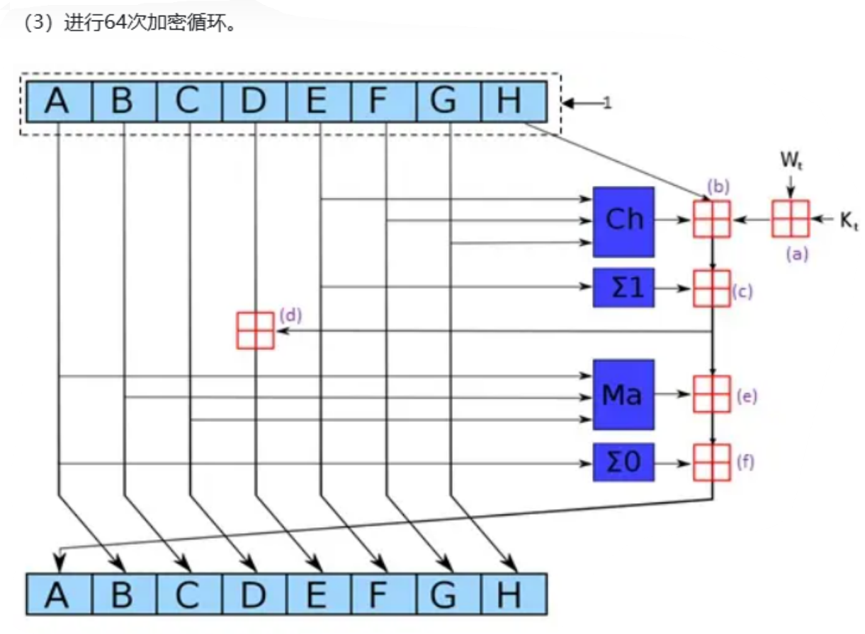
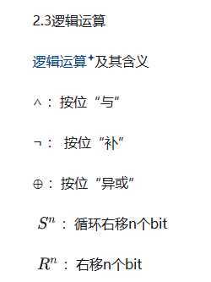

 | 逻辑运算 | 含义
 | ∧ | 按位“与”
W[i] = σ1(W[i-2]) + W[i-7] + σ0(W[i-15]) + W[i-16]。 | ¬ | 按位“与”
σ1(x) = (x右循环移位17位) ⊕ (x右循环移位19位) ⊕ (x右移10位)：小σ1函数。 | ⊕ | 按位“异或”
σ0(x) = (x右循环移位7位) ⊕ (x右循环移位18位) ⊕ (x右移3位)：小σ0函数。 | Sn | 循环右移n个bit
 | Rn | 右移n个bit

